关系图
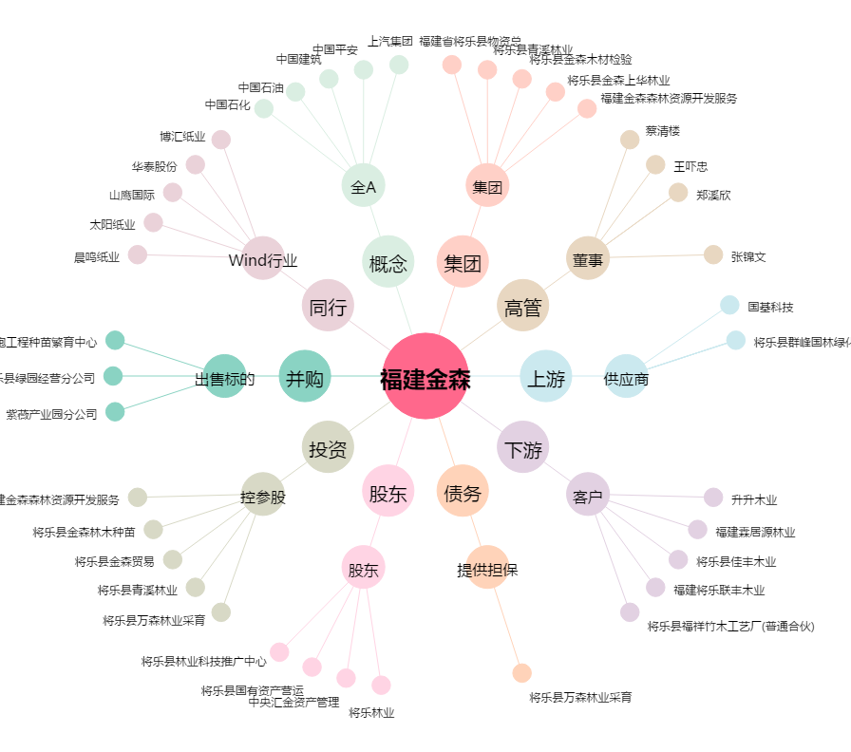
福建金森[002679.SZ] - 关系概览图

